Sheet2
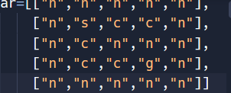
 | round1 | round2 | round3 | round4 | round5 | round6 | round7 | round8 | round9
着目点 | (1,1） | (1,2) | (2,1) | (1,3) | (3,1) | (3,2) | (3,3)
path | [] | [(1,1)] | [(1,1)] | [(1,2)(1,1)] | [(2,1),(1,1)] | [(3,1),(2,1),(1,1)] | [(3,2),(3,1),(2,1),(1,1)]
判定 | × | × | × | × | × | × | 〇
右 | 〇 | 〇 | × | × | 〇 | 〇
左 | × | × | × | × | × | ×
上 | × | × | × | × | × | ×
下 | 〇 | × | 〇 | × | × | ×

 | （2,1）[(1,1)] | (1,3),[(1,2),(1,1)] | [(3,1)[(2,1),(1,1)]]
 | （1,2)[(1,1)] | (2,1),[(1,1)] | (1,3),[(1,2),(1,1)] | (3,1)[(2,1),(1,1)] | (3,2)[(3,1),(2,1),(1,1)] | (3,3)[(3,2),(3,1),(2,1),(1,1)]

